Hoja1
2023-12-06

LA PAZ 28 - HAEDO 4460-2005
BUENOS AIRES luquearti@gmail.com
____________________________________________________________________________________
"BANQUETAS”
"C/escalera rebatible”
"Y TAPIZADA"
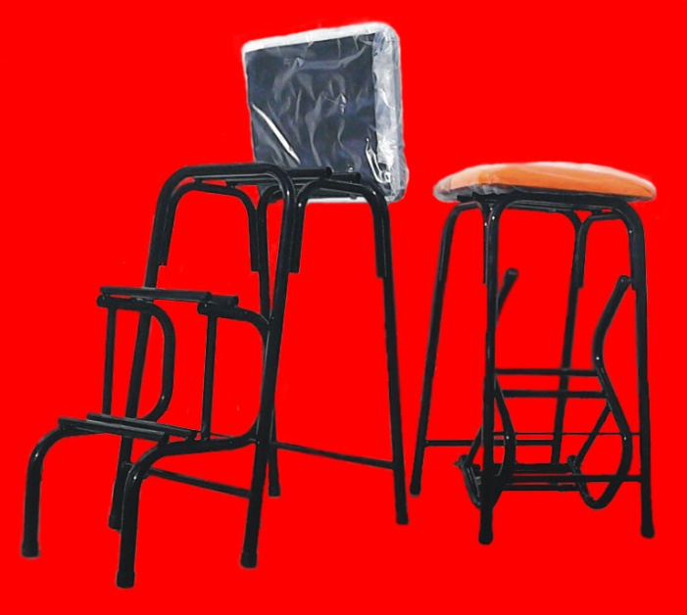
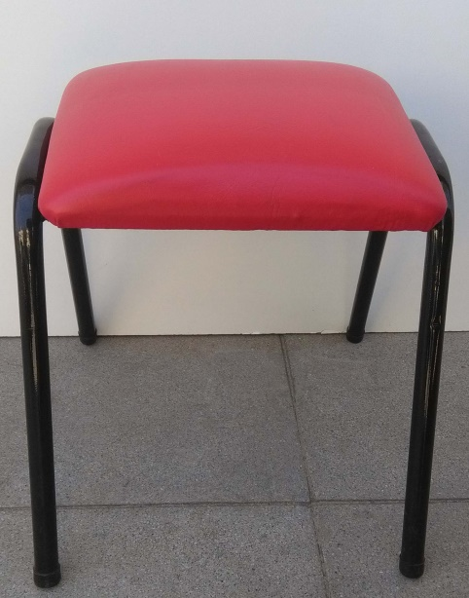

COD. | DESCRIPCION | PRECIO
BAN-10 | BANQUETA C/escalera rebatible | 8715.088
BAN-12 | BANQUETA TAPIZADA | 3077.813
 | Envase x 6 unidades
Colores: Rojo- Marfil- Blanco- Verde Manzana-Negro

